查询示例
序号 | 美国商标查询步骤 | 示例1 | 示例2 | 网址
1 | 查询商标含义。商标名字在google翻译查询是否有外语含义。 1.如果有外语含义，需要将外语翻译后的英文检索是否有同名商标或组合商标注册，有的话，会因为含义相似被驳回，有风险。 2.外语英文检索没有同名或组合商标注册，进入下一步。 3.如果没有外语含义，进入下一步。 | 商标kubilai（尽量用全小写去查询），会被谷歌翻译识别为立陶宛语浴缸，英文tubs，此时需要同类目检索tubs，如同类目有tubs同名商标注册，会有含义相似风险，不建议注册。 | 商标floticri、25类，查询无其他外语含义，进入下一步。 | 1.谷歌翻译：https://translate.google.com/?hl=zh-CN&sl=auto&tl=en&op=translate 2.维基百科：https://en.wikipedia.org/w/index.php?search=&title=Special:Search&profile=advanced&fulltext=1&advancedSearch-current=%7B%7D&ns0=1 3.onelook网址：https://www.onelook.com/
2 | 查询商标是否为人名、姓氏、地址等。 1.如果是人名、姓氏，需要得到对应人名、姓氏的授权才能注册，否则会被驳回；如果是地址，或者其他知名信息，也会因为缺乏显著性被驳回。 2.如果不是人名、姓氏、地址等，进入下一步。 | 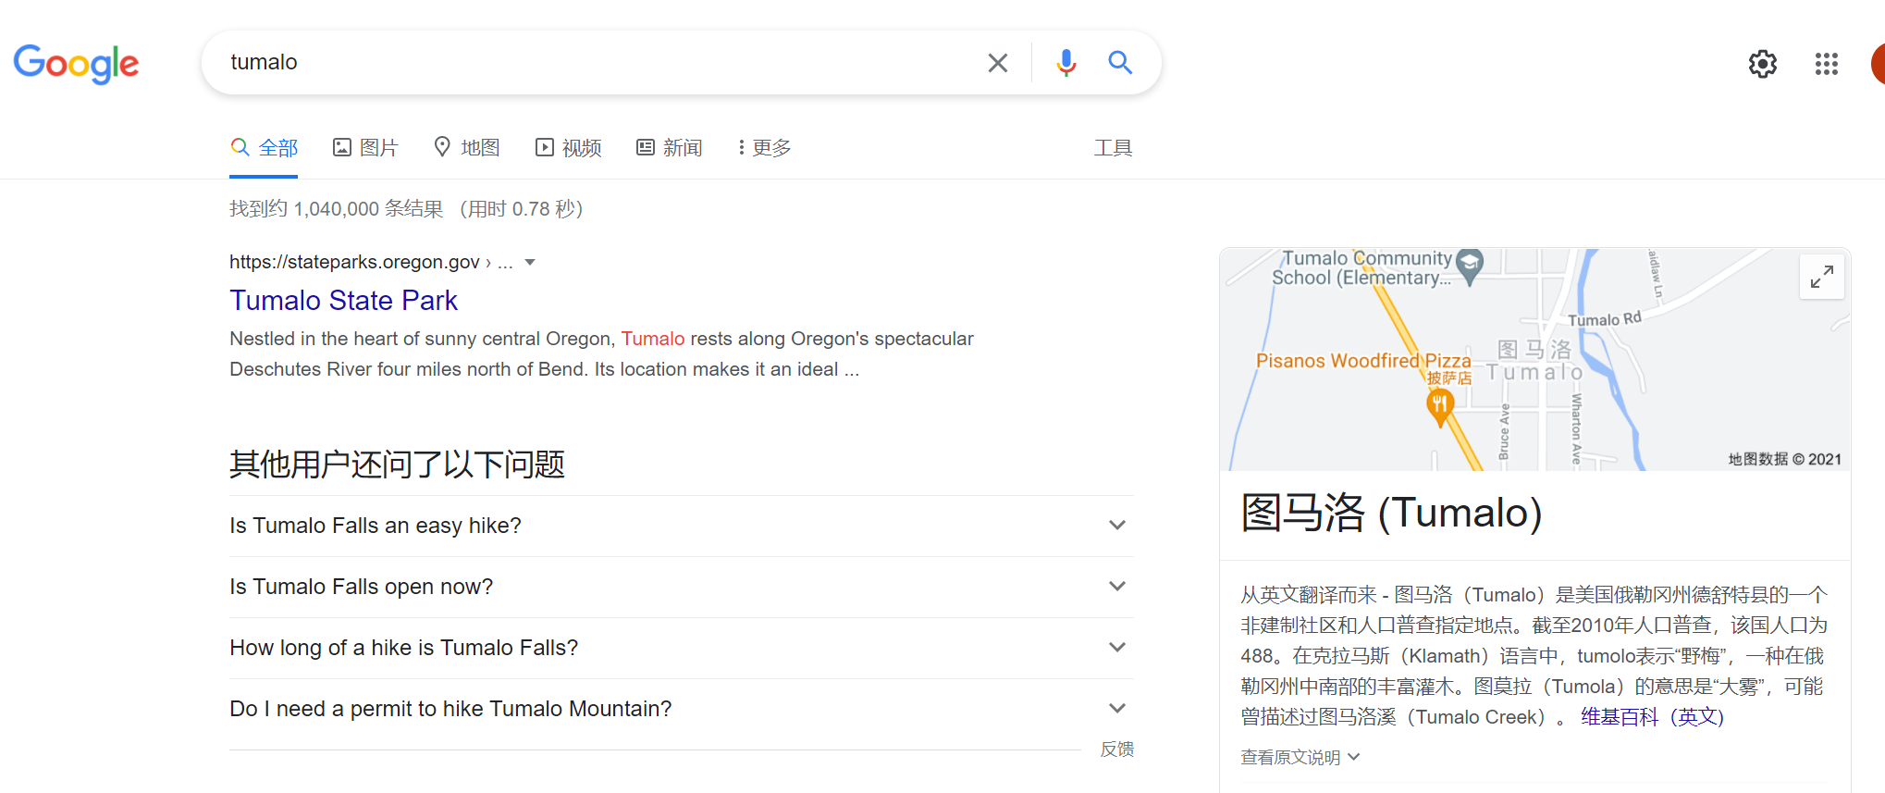 商标tumalo在谷歌搜索后，可以识别到是美国地名，容易因为地名被驳回，不建议注册。 | 商标floticri，查询了非人名、地名、姓氏等，进入下一步。 | 1.先在谷歌浏览器搜索商标名字，根据显示出来的信息分析是否为人名、姓氏、地名等。 2.人名查询网址：https://www.411.com/、https://www.ancestry.com/search/categories/34/ 3.姓氏查询网址：https://www.houseofnames.com/stonerion-family-crest
3 | 查询商标是否在行业内是有特殊代表意思，或者是否为质量、材质等和产品相关的描述性词语。 1.如果是，则不具有显著性，不能作为商标申请； 2.如果不是，进入下一步。 | 如，Cloth在衣服类目不具备显著性，不能注册（这里需要注意的是，如果是其他的非描述性词语的和描述词词语组合的，描述性词语要放弃专用权，如果整体没有相似性，那么这个组合是可注册的。） 比如，Xocljk Clothing，放弃 clothing的专用权，整体还是可以申请商标的。但是如果只是Clothing则不行。 |  | 进入google进行检索
4 | 商标全名在Tmview中全类目检索 1.如果有同名商标注册成功，有且只有一个商标注册成功，容易出现相似风险。 2.如果同名商标在多个类目注册，且商标持有人都不同，分析小类是否关联，如果小类关联，会有相似风险；如果小类不关联，可以尝试注册。 3.如果没有同名商标注册，进入下一步。 | 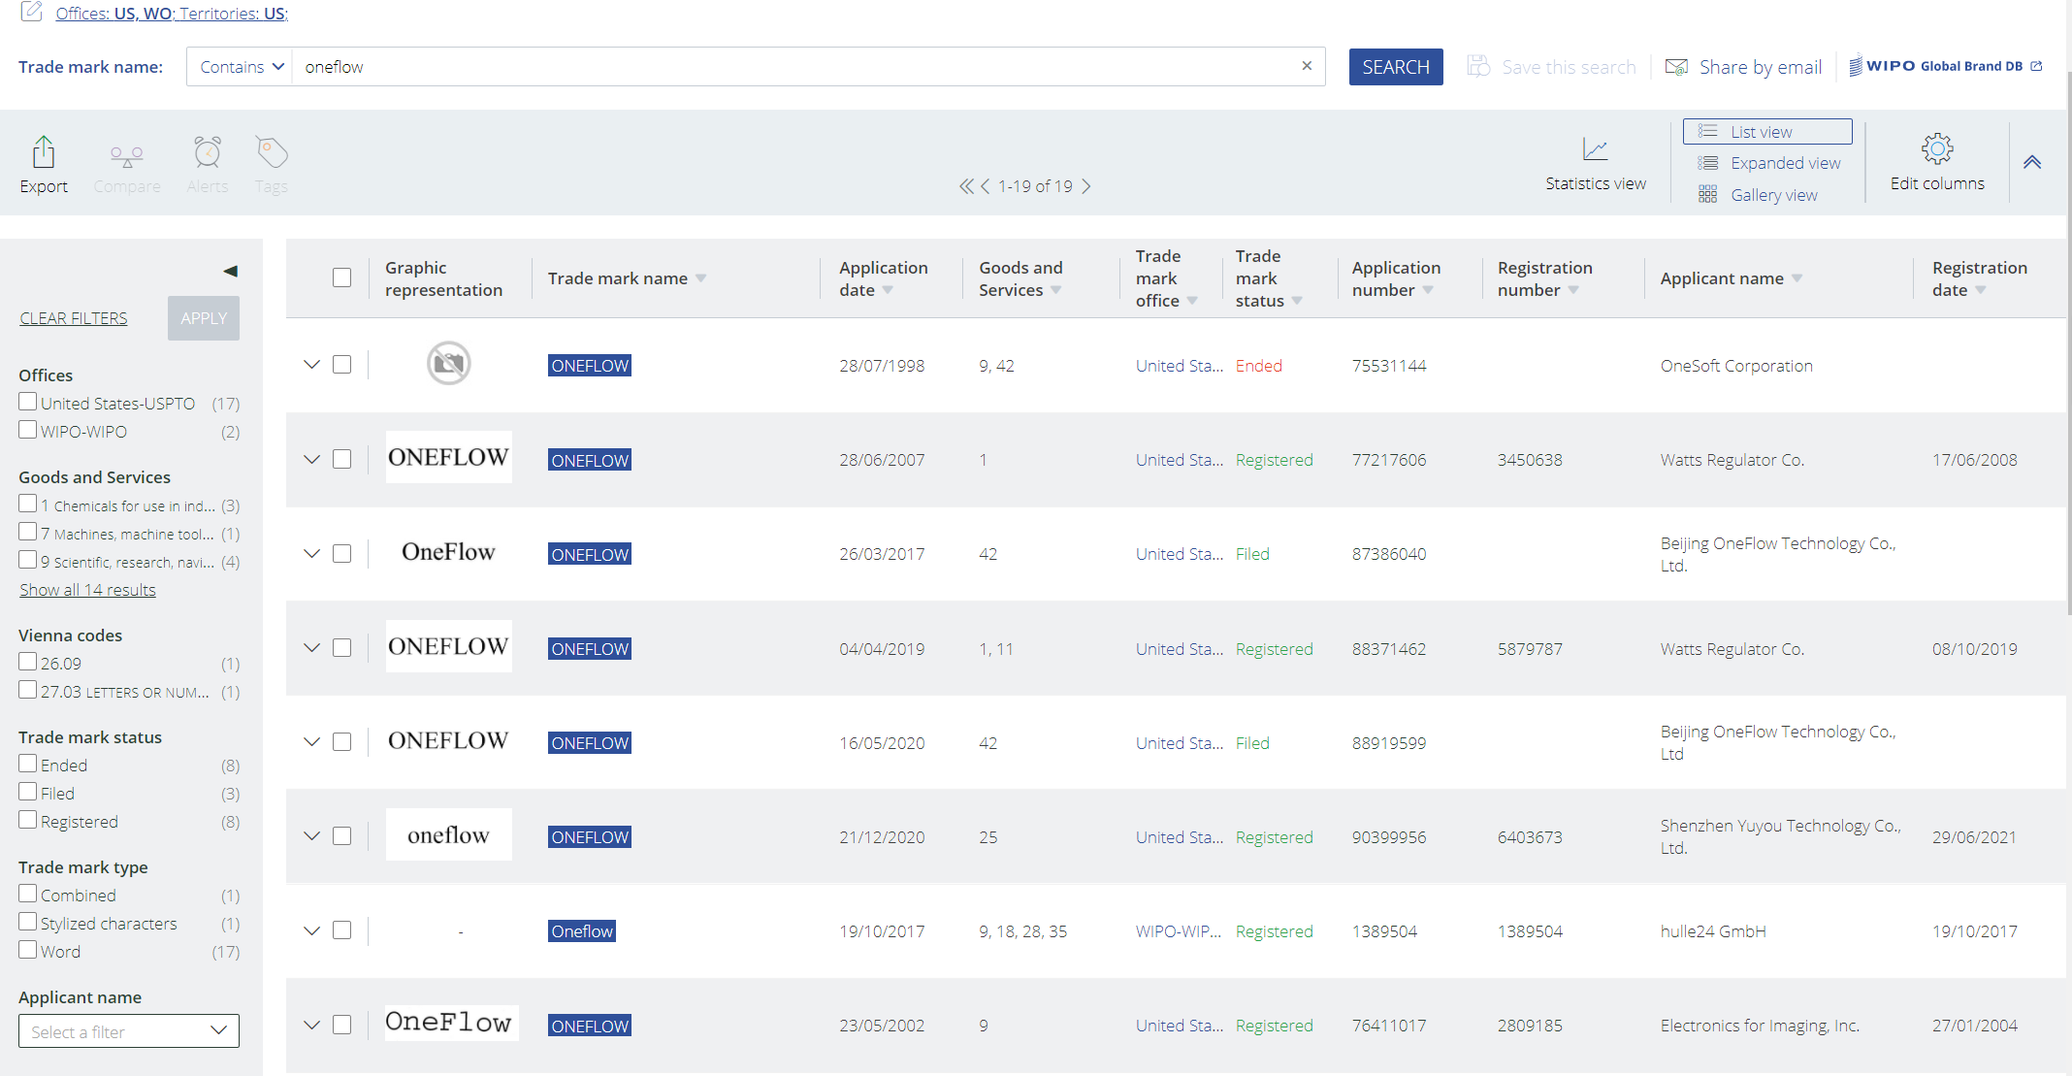 商标oneflow全类目查询后，出现多个已注册商标，且持有人不同，根据已注册商标的小类分析与已注册商标是否有风险，如果关联性比较强，会有关联相似风险，不建议注册；如果关联性不强，可以尝试注册。 | 商标floticri，全类目查询后，没有同名商标，进入下一步。 | https://www.tmdn.org/tmview/#/
5 | 需要将商标的每个字母用*替代，依次检索，确认全类目中是否有跟商标只差一个字母的商标注册。 1.如果有只差一个字母的商标注册，需要分析小类是否有关联，如果小类有关联性，会有相似风险；如果小类不关联，可以尝试注册。 2.如果没有只差一个字母的商标注册，进入下一步。 | 商标yearring，注册25类，检索到有yearling注册25类，相差一个字母，整体和发音上都高度相似，会被驳回，不建议注册。 | 商标floticri，每个字母用*替代后，都没有查到相似商标，即用*loticri、f*oticri、fl*ticri、flo*icri、flot*cri、floti*ri、flotic*i、floticr*,在全类目中都没有查到相似商标，进入下一步。
6 | 在注册类目、关联类目进一步模糊查询。 1.如果是2个音节的商标，重点抓发音，比如 cogo，注册25类，需要在25类、关联14类、18类、28类、35类中检索，如果有cougo、cogou、coogo、coogoo、kogo、kougo、kogou、koogoo等注册，且小类关联大，会因为发音相似被驳回，这种需要重点检索c*go、k*go、cog*、kog*、co*go*、ko*go*等 2.如果是3个音节的商标，抓整体和发音，比如bafoso，注册25类，需要在25类、关联14类、18类、28类、35类中检索，重点检索b*f*so、b*fas*、baf*s*、b*f*s*，其中f在替换成ph，s替换成x、z这种发音可能相似的检索。 3.如果商标被整体包含，或者部分一致，也容易被驳回。例如商标happy，会被商标happy lucky整体包含，qcmego，会跟商标mego相似等。 | 商标NOILLO，注册16类，会与同类目商标NOLO发音相似，不建议注册。 商标CloPhy，注册25类，会与同类目商标KLOPFY发音相似，不建议注册。 | 商标floticri，注册25类，检索了25类、14类、18类、28类、35类中floti、ticri、fl*t*cri、fl*ticr*、flot*cr*、fl*t*cr*、fl*t*c*、fl*t*k*、f*t*cr*、f*t*kr*都没有查询到相同或者相似商标，那floticri的25类是建议注册的，成功率80%
7 | 根据查询结果给出对应的成功率，成功率给的范围： 1、80%，建议注册，成功率最高给80%，查询到没有任何风险阻碍商标注册的情况下。（日本商标这种有语言障碍的，成功率最高给75%，母语是英文的，普遍都是给80%；图形商标有很多查询盲区，成功率最高给75%） 2、75%，建议注册，这种是查到有一点小风险的，但是这个小风险，对商标整体的关联性不大，对注册影响不大，比如Porbaimi 3类查到18类有portami，整体是不影响注册的，或者可以提供避开小类去提高成功率，可以给75% 3、60%-70%，可以尝试注册，查询到同类目或者关联类目有潜在风险的商标，比如portami在同类有potam，这种有潜在风险，但是查了一些案例对比有机会的，可以给到60%-70%，让客户去试，具体参考你找到的其他类似案例做分析 4、低于60%以下，不建议注册，查到有同名、高度相似商标，以及人名、地名、描述性词语等，判定不建议

查询Q&A
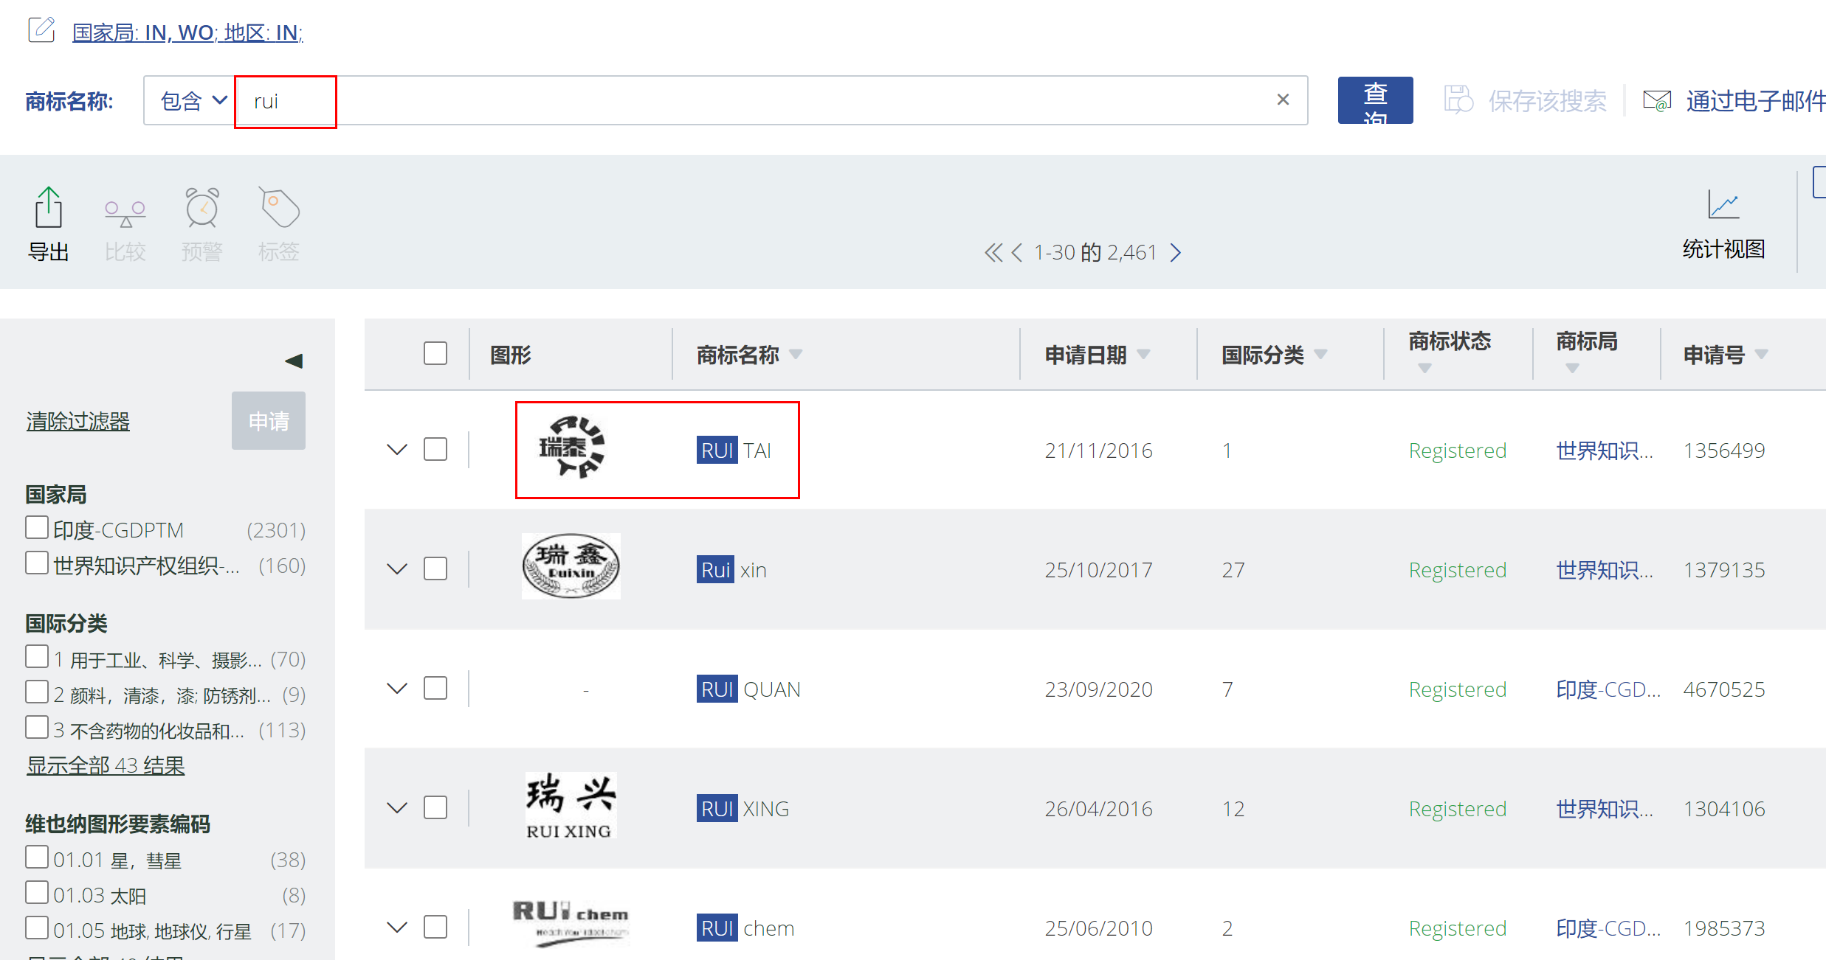
想问一下如果是汉字申请印度的，是不是当做图形来查询，查询的话是去哪里查询呢，tmview试了一下不行

1. 印度是商标数据有共享给TMVIEW， 可以在TMVIEWW上查询；
2. 对于中文的或者其他国家的语种的，可以用 能够用 字母去翻译的去做检索，比如，中文用拼音去查询，以及翻译成英文（含义上），再做查询；
3. 2 和 3 的不同在于，3主要是对于图形，比如花的图形，屋子的图形等的这些要描述出来的，这种就得看按照图形的查询去查

